상품제안서
투명 파스텔 알약통-6칸 | 상품코드: S41757

 |  |  |  |  |  |  | 02-713-8555 | www.synergygift.co.kr
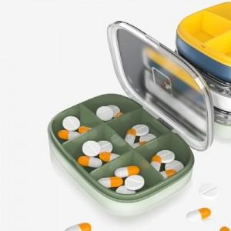

【상세/제작정보】 | 색상: 기본랜덤 발송 (색상 선택시 납기일 연장되며, 별도문의 )

【인쇄/포장옵션】 | 실크 / OPP(비닐)

【공급단가】 | 수량 | 100~ | 300~ | 500~ | 1,000~ | 3,000~
*VAT별도 | 단가 | 3,570원 | 3,250원 | 2,980원 | 2,790원 | 2,630원

【상품 URL】 | https://www.synergygift.co.kr:443/src/goods_detail.php?gdno=41757

